상품제안서
노티드담아 프리미엄 여행용압축파우치 | 상품코드: S36614

 |  |  |  |  |  |  | 02-713-8555 | www.synergygift.co.kr
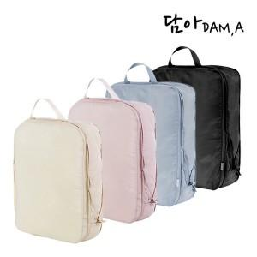

【상세/제작정보】

【인쇄/포장옵션】 | 실크 / 포장지포장

【공급단가】 | 수량 | 50~ | 100~ | 300~ | 500~ | 1,000~
*VAT별도 | M size | 7,850원 | 7,650원 | 7,440원 | 7,250원 | 7,130원
 | L size | 9,100원 | 8,900원 | 8,640원 | 8,420원 | 8,280원

【상품 URL】 | https://www.synergygift.co.kr:443/src/goods_detail.php?gdno=36614

